1. ライブラリ
s
 | 1. ライブラリ
 |  | pythonのライブラリは、GitHub上が管理されている。
 |  | →自分の作ったソースも外部向けとして公開できる。そのため無数のライブラリが存在する。

 |  | https://dev.classmethod.jp/articles/pip-install-via-github-command/
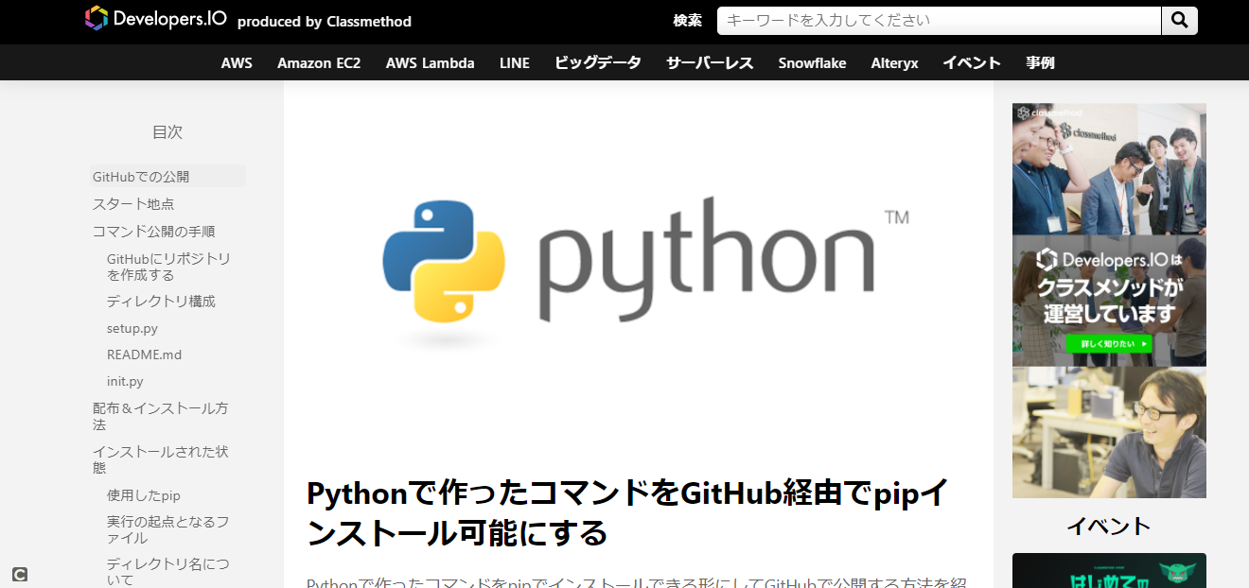

 | ① googleの画像の収集（スクレイピング）できるライブラリ
 |  | 例 炭治郎で検索して出てきた画像をコマンド１つで何枚でもダウンロードできる

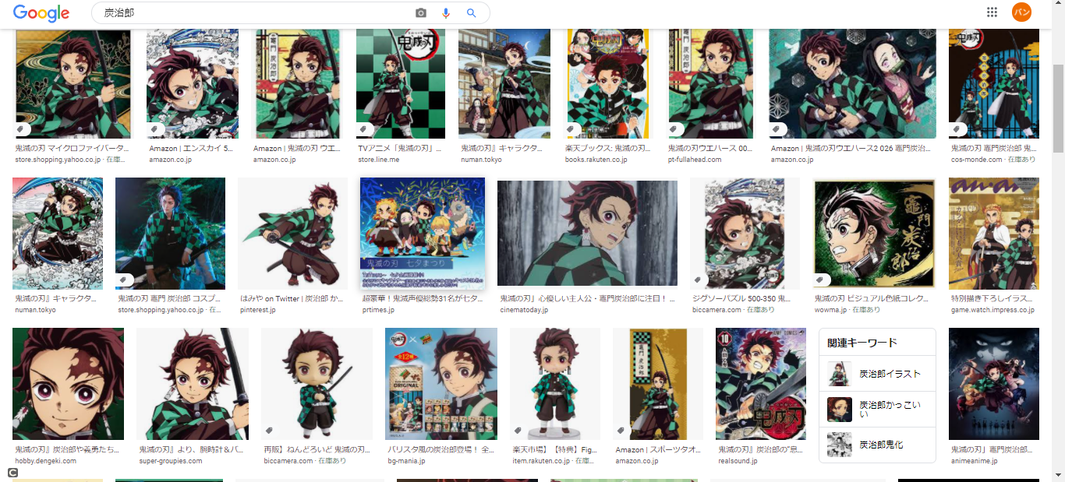

 |  | コマンド 20枚の『炭治郎』の画像を自動で収集する
 |  | python bing_scraper.py --search '炭治郎' --format 'jpg' --limit 20 --download --chromedriver chromedriver

 | ②YouTubeの動画をダウンロードするライブラリ
 |  | https://github.com/banban-git/python/blob/master/src/youtube/youtube_download.py

 |  | ライブラリがあるため、実際にコーディング自体は３行でダウンロードできる。

２. ゲームエンジン pyxelについて
２. ゲームエンジン pyxelについて
 | Pyxelとは、レトロな２Dゲームが作れるPythonライブラリ

1.ドット絵も、作成可能
2.音楽音楽も、作成可能

→ テトリスを今回作ってみました。
 | https://github.com/banban-git/python/blob/master/src/game/tetris/tetris.py
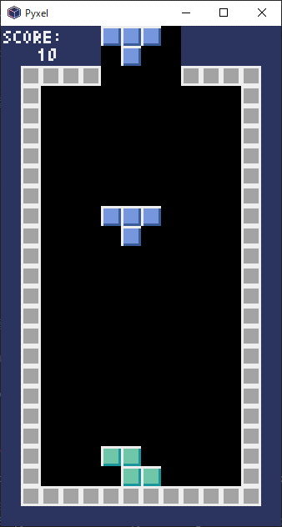
 |  | テトリスアルゴリズム
 |  |  | ビット演算処理
 |  |  | 配列を回転させる処理等、結構参考になるのでロジックを理解する価値はあり

